Karten
Landesbetrieb Forst Brandenburg | 2026
Forstbetrieb Chorin
Amt Chorin 11
16230 Chorin
Vergabenummer: LFB 2026 035500 - 19

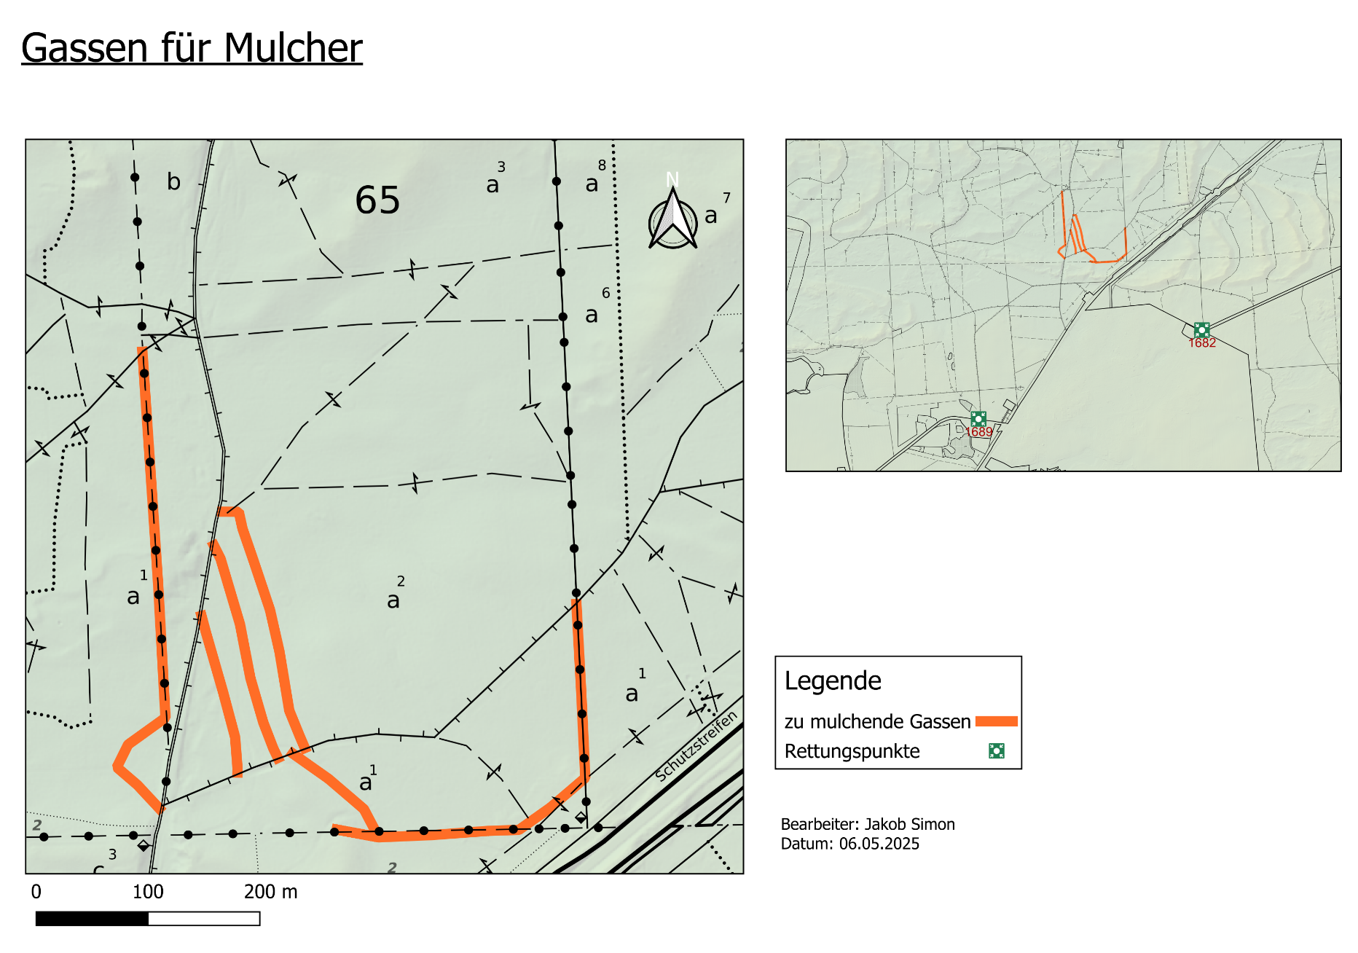
Karten – Mulchen von Wegen und Schneisen

Koordinaten: 52,78515 13,70208

